Sheet1
ข้อสอบ Tester
1. อธิบายขั้นตอนการทำงานของ Tester
1.1) ทำความเข้าใจกับขั้นตอนและกระบวนการทำงานของทีมและระบบ จากนั้นวิเคราะห์ถึงความต้องการตาม requirement และ user story
1.2) วางแผนการทดสอบร่วมกับทีม เช่น ใช้เวลาในขั้นตอนไหนในระยะเวลาเท่าไหร่, ใช้จำนวนคนกี่คน ถึงงานจะสำเร็จได้ตรงตามระยะเวลาที่กำหนด
1.3) ทำการออกแบบและเขียน test case, test scenario, test script
1.4) ทำการเตรียมข้อมูลตาม test environment ด้วยชุดข้อมูลที่จำเป็นสำหรับการทดสอบ
1.5) ทำการ test และบันทึก test result
1.6) หาก requirement มีการปรับเปลี่ยน ต้องทำการปรับเปลี่ยน test case ตามที่ตกลงร่วมกัน
1.7) หากพบ Issue ให้ทำการ log และรายงานต่อผู้ที่เกี่ยวข้อง และเมื่อดำเนินการแก้ไขเรียบร้อยแล้ว ต้องทำการ re-test
1.8) อัพเดท, รายงานผล, รีวิวผลการทดสอบ และสื่อสารกับคนในทีม

2. อธิบายข้อดีและข้อเสียของ Manual test และ Automate test
2.1) Manual test ข้อดีคือ เหมาะกับงานที่มีการปรับเปลี่ยนแปลงบ่อยๆ, มีการเพิ่ม feature เล็กน้อย หรือโปรเจคสั้นๆที่ไม่ต้องมีการ test ซ้ำบ่อยๆ เพราะจะใช้เวลาในการแก้ไข ปรับ test case และทดสอบได้ไว
ข้อเสียคือ ถ้าเป็นงานที่ต้อง run test ซ้ำๆบ่อยๆ จำนวนมากๆ จะใช้เวลาเยอะขึ้นมากๆ
2.2) Automate test ข้อดีคือ เหมาะกับงานที่ต้อง run test บ่อยๆซ้ำๆ, สามารถ test, re-test, regression test เห็นผลการทดสอบได้อย่างรวดเร็ว และทำงานกับข้อมูลเยอะๆได้ดีกว่า
ข้อเสียคือ ถ้าเป็นงานที่ปรับเปลี่ยน เพิ่มบ่อยๆ จะใช้เวลาเยอะ และบางเคสอาจจะไม่สามารถเห็นข้อบกพร่องได้ชัดเท่าการทำ manual

3. Automated testing tool ที่รู้จักมีอะไรบ้าง และเคยใช้อะไรบ้าง
3.1) Selenium
3.2) Robot Frame Work
3.3) Postman
3.4) SoapUI
3.5) Apache Jmeter
เคยใช้ Postman ในการแก้ไขข้อมูลและที่ส่ง api ของหน้าเว็บ, เคยใช้ Robot Framework (SeleniumLibrary) ในการแก้ไขข้อมูล และช่วย run test

4. เขียน test case ตรวจสอบหน้าจอต่อไปนี้โดยประกอบไปด้วย test case , test step และ expected result
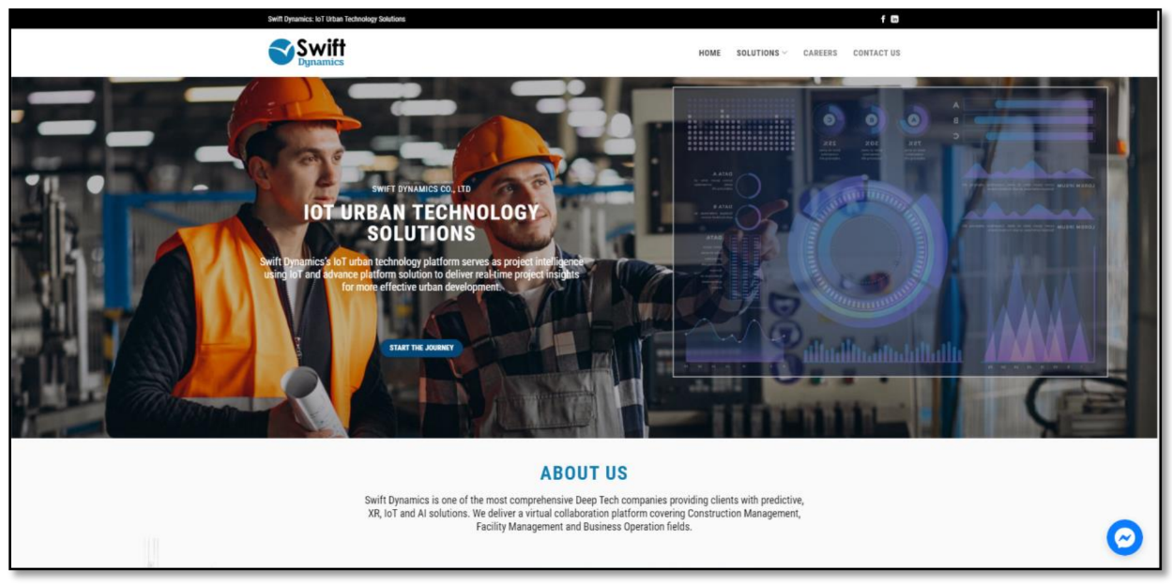

Test Case ID | Test Script description | Test data | Step No. | Test step description | Expected Result
ScreenTest_001 | Validate การแสดงผลหน้าจอ |  | Step 1 | 1. เข้าสู่หน้าเว็บ 2. ตรวจสอบการแสดงผลของหน้าเว็บ | แสดงหน้า Home 1. แถบ Header ด้านบน 1.1) จะแสดงแถบสีดำ ข้อความ "Swift Dynamics IoT Urban Technology Solutions" (text สีขาว) ชิดซ้ายตำแหน่งตรงกับโลโก้บริษัทที่ด้านล่าง, icon f และ in ชิดขวาตำแหน่งตรงกับ CONTACT US ที่ด้านล่าง 1.2) จะแสดงโลโก้บริษัท ทางด้านซ้าย, ทางด้านขวาแสดงเมนู HOME (text สีดำ), SOLUTIONS (drop-down list, text สีดำ), CAREERS (text สีเทาเข้ม), CONTACT US (text สีเทาเข้ม) 2. แถบ Body ตรงกลาง 2.1) แสดงภาพพื้นหลัง (เจ้าหน้าที่หมวกสีเหลืองสองคนจ้องหน้าจอ) 2.2) แสดงข้อความ ตำแหน่งด้านซ้ายดังนี้ 2.2.1) บรรทัดที่ 1 "SWIFT DYNAMICS CO., LTD" (text สีขาว) 2.2.2) บรรทัดที่ 2 "IOT URBAN TECHNOLOGY" (text สีขาว) 2.2.3) บรรทัดที่ 3 "SOLUTIONS" (text สีขาว) 2.2.4) บรรทัดที่ 4 "Swift Dynamics's IoT urban technology platform serves as project intelligence" (text สีขาว) ชิดด้านซ้ายตำแหน่งตรงกับโลโก้บริษัท 2.2.5) บรรทัดที่ 5 "using IoT and advance platform solution to deliver real-time project insights" (text สีขาว) 2.2.6) บรรทัดที่ 6 "for more effective urban development." (text สีขาว) 2.3) ปุ่ม START THE JOURNEY (ปุ่มสีน้ำเงิน, text สีขาว) 3. แถบ Footer ด้านล่าง 3.1) แสดงข้อความ ตำแหน่งกลางหน้าจอดังนี้ 3.1.1) บรรทัดที่ 1 "ABOUT US" (text สีฟ้า) 3.1.2) บรรทัดที่ 2 "Swift Dynamics is one of the most comprehensive Deep Tech companies providing clients with predictive," (text สีดำ) 3.1.3) บรรทัดที่ 3 "XR, IoT and AI solutions. We deliver a virtual collaboration platform covering Construction Management," (text สีดำ) 3.1.4) บรรทัดที่ 4 "Facility Management and Business Operation fields." (text สีดำ) 4. แสดง Messenger icon ที่มุมขวาล่าง (icon สีฟ้า,ขาว)
ScreenTest_002 | Validate การกดเมนู HOME |  | Step 1 | 1. เข้าสู่หน้าเว็บ 2. กดที่เมนู HOME | หน้าเว็บถูก re-fresh และแสดงหน้า Home 1. แถบ Header ด้านบน 1.1) จะแสดงแถบสีดำ ข้อความ "Swift Dynamics IoT Urban Technology Solutions" (text สีขาว) ชิดซ้ายตำแหน่งตรงกับโลโก้บริษัทที่ด้านล่าง, icon f และ in ชิดขวาตำแหน่งตรงกับ CONTACT US ที่ด้านล่าง 1.2) จะแสดงโลโก้บริษัท ทางด้านซ้าย, ทางด้านขวาแสดงเมนู HOME (text สีดำ), SOLUTIONS (drop-down list, text สีดำ), CAREERS (text สีเทาเข้ม), CONTACT US (text สีเทาเข้ม) 2. แถบ Body ตรงกลาง 2.1) แสดงภาพพื้นหลัง (เจ้าหน้าที่หมวกสีเหลืองสองคนจ้องหน้าจอ) 2.2) แสดงข้อความ ตำแหน่งด้านซ้ายดังนี้ 2.2.1) บรรทัดที่ 1 "SWIFT DYNAMICS CO., LTD" (text สีขาว) 2.2.2) บรรทัดที่ 2 "IOT URBAN TECHNOLOGY" (text สีขาว) 2.2.3) บรรทัดที่ 3 "SOLUTIONS" (text สีขาว) 2.2.4) บรรทัดที่ 4 "Swift Dynamics's IoT urban technology platform serves as project intelligence" (text สีขาว) ชิดด้านซ้ายตำแหน่งตรงกับโลโก้บริษัท 2.2.5) บรรทัดที่ 5 "using IoT and advance platform solution to deliver real-time project insights" (text สีขาว) 2.2.6) บรรทัดที่ 6 "for more effective urban development." (text สีขาว) 2.3) ปุ่ม START THE JOURNEY (ปุ่มสีน้ำเงิน, text สีขาว) 3. แถบ Footer ด้านล่าง 3.1) แสดงข้อความ ตำแหน่งกลางหน้าจอดังนี้ 3.1.1) บรรทัดที่ 1 "ABOUT US" (text สีฟ้า) 3.1.2) บรรทัดที่ 2 "Swift Dynamics is one of the most comprehensive Deep Tech companies providing clients with predictive," (text สีดำ) 3.1.3) บรรทัดที่ 3 "XR, IoT and AI solutions. We deliver a virtual collaboration platform covering Construction Management," (text สีดำ) 3.1.4) บรรทัดที่ 4 "Facility Management and Business Operation fields." (text สีดำ) 4. แสดง Messenger icon ที่มุมขวาล่าง (icon สีฟ้า,ขาว)
ScreenTest_003 | Validate การ mouseover ที่เมนู SOLUTIONS |  | Step 1 | 1. เข้าสู่หน้าเว็บ 2. นำเมาส์ไปชี้ที่เมนู SOLUTIONS | แสดงเมนูย่อยแบบ drop-down list
ScreenTest_004 | Validate การกดเมนู SOLUTIONS |  | Step 1 | 1. เข้าสู่หน้าเว็บ 2. กดที่เมนู SOLUTIONS | หน้าเว็บถูก re-fresh และไปที่หน้า SOLUTIONS
ScreenTest_005 | Validate การกดเมนูย่อย SOLUTIONS |  | Step 1 | 1. เข้าสู่หน้าเว็บ 2. นำเมาส์ไปชี้ที่เมนู SOLUTIONS 3. กดที่เมนู drop-down list | หน้าเว็บถูก re-fresh และไปที่หน้าเมนูย่อย SOLUTIONS ที่เลือก
ScreenTest_006 | Validate การกดเมนู CAREERS |  | Step 1 | 1. เข้าสู่หน้าเว็บ 2. กดที่เมนู CAREERS | หน้าเว็บถูก re-fresh และไปที่หน้า CAREERS
ScreenTest_007 | Validate การกดเมนู CONTACT US |  | Step 1 | 1. เข้าสู่หน้าเว็บ 2. กดที่เมนู CONTACT US | หน้าเว็บถูก re-fresh และไปที่หน้า CONTACT US
ScreenTest_008 | Validate การกด Facebook icon |  | Step 1 | 1. เข้าสู่หน้าเว็บ 2. กดที่เมนู Facebook icon ที่ส่วน Header มุมขวาบน | เปิด new tap และไปที่หน้า Facebook
ScreenTest_009 | Validate การกด Linkedin icon |  | Step 1 | 1. เข้าสู่หน้าเว็บ 2. กดที่เมนู Linkedin icon ที่ส่วน Header มุมขวาบน | เปิด new tap และไปที่หน้า Linkedin
ScreenTest_010 | Validate การกดปุ่ม START THE JOURNEY |  | Step 1 | 1. เข้าสู่หน้าเว็บ 2. กดปุ่ม START THE JOURNEY ที่ส่วน Body | หน้าเว็บถูก re-fresh และไปที่หน้า START THE JOURNEY
ScreenTest_011 | Validate การกด Messenger icon |  | Step 1 | 1. เข้าสู่หน้าเว็บ 2. กด Messenger icon ที่ส่วน Footer มุมขวาล่าง | ขยายและแสดงเมนู Messenge chat

